Sheet1
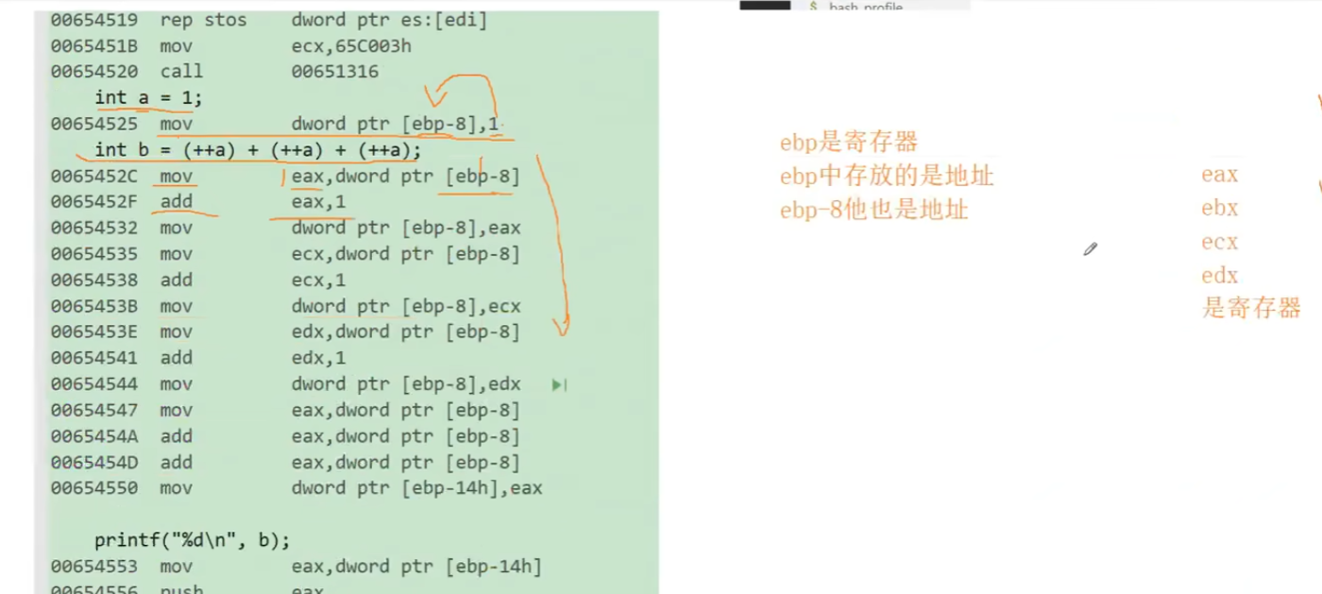
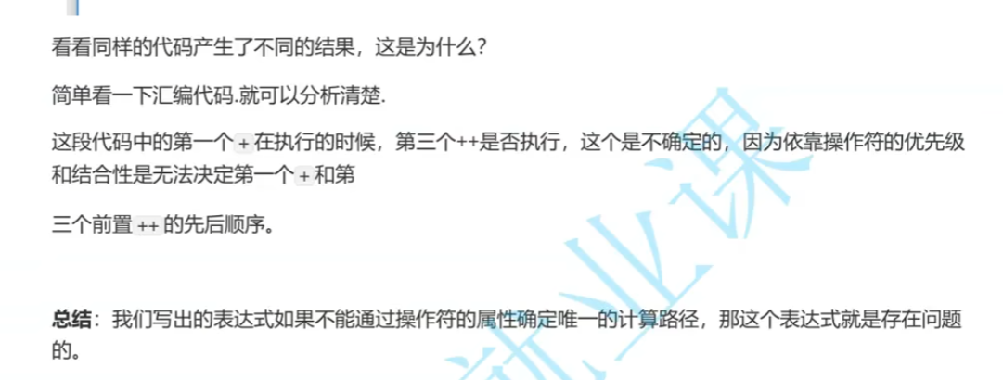
接上节课的11

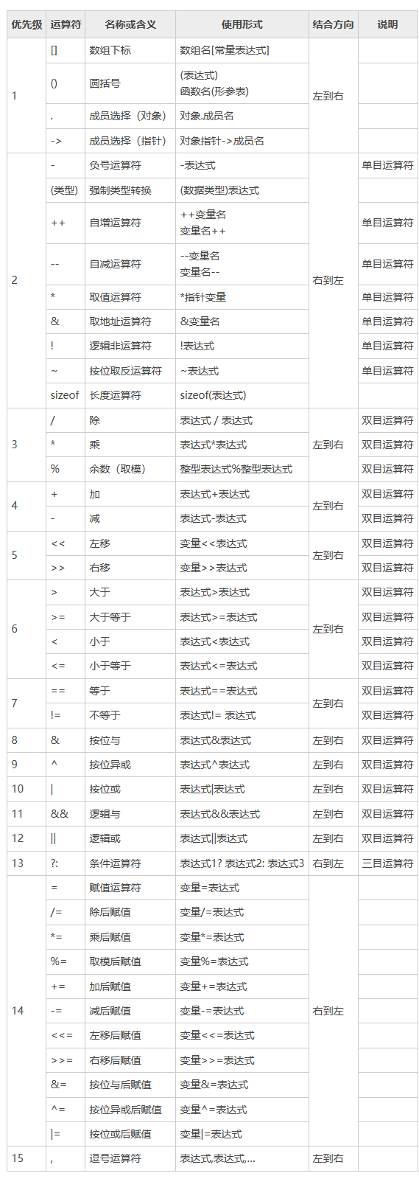

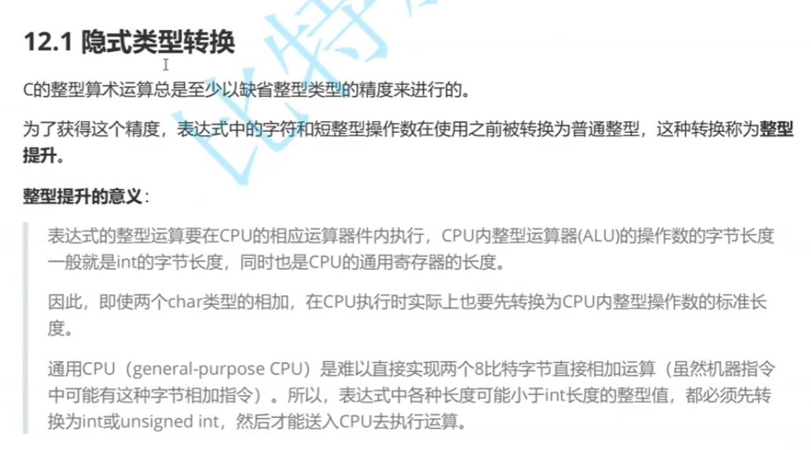

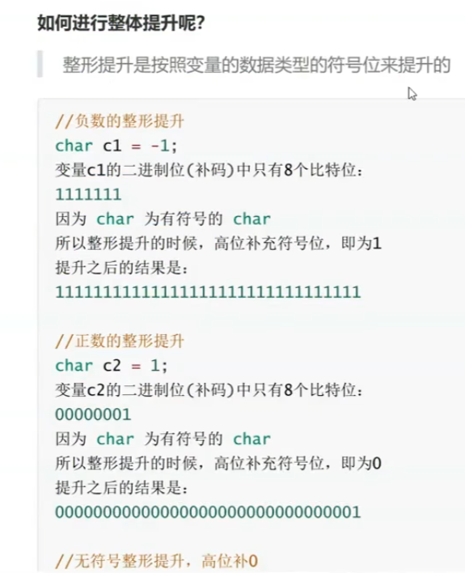

那整形提升讲了，不足整形字节数的会整形提升，那超过的类型怎么转换呢？Long？Double？…
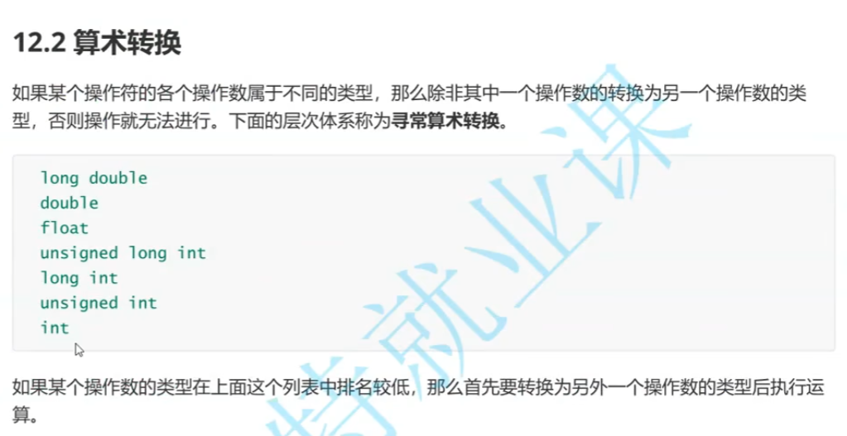

 | 小数据类型会先转换为大数据类型，再比较，这就叫算术转换

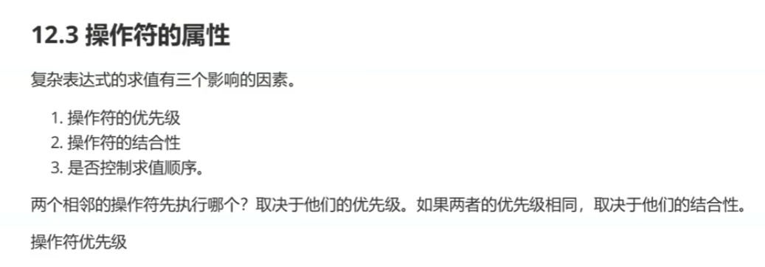

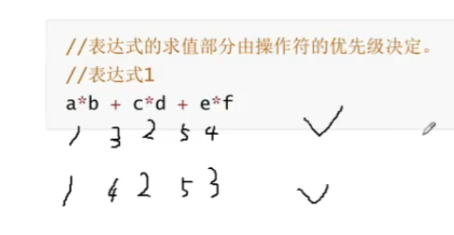

 |  | 这种存在不唯一计算路径的称作问题表达式

 |  | 这种要么加括号，要么简化表达式

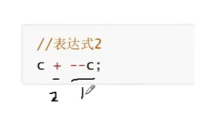

 |  | 这也是个问题表达式

 |  | 什么时候准备好左值C也会影响计算结果

 |  | 所以一定要简化代码，可读性

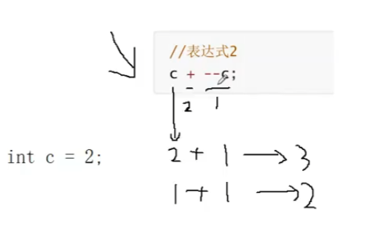

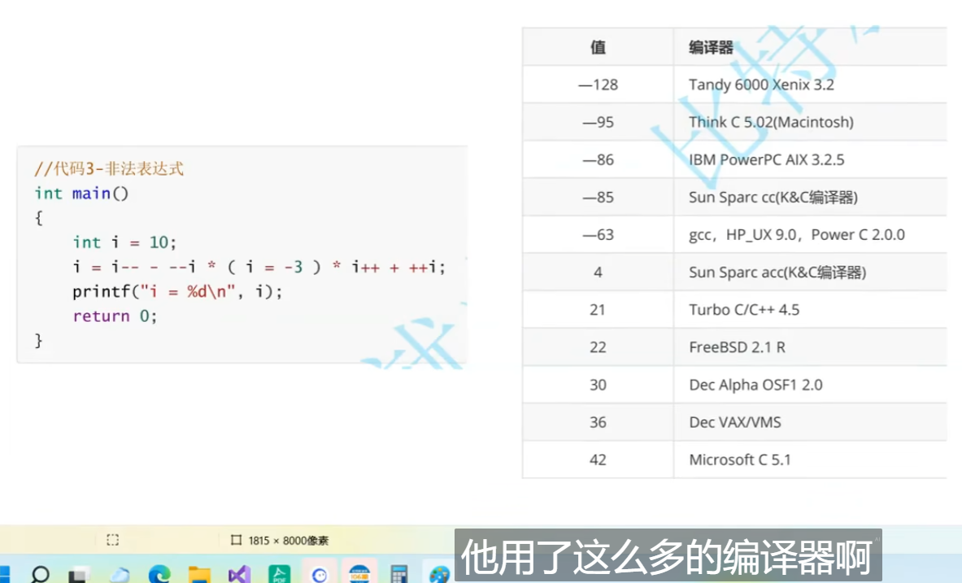

 |  | 《C和指针》的作者在不同编译器下测试上述非法表达式的结果

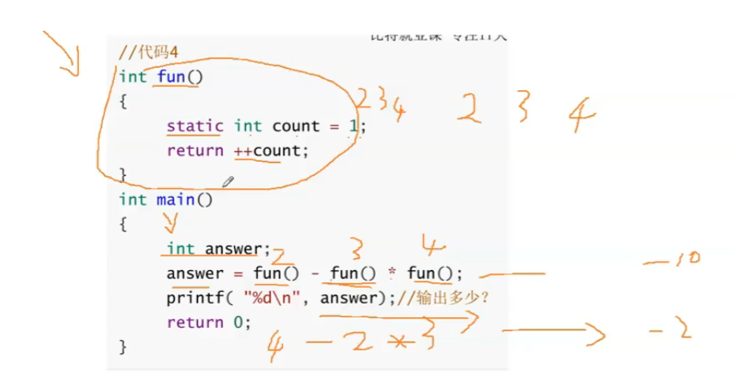

 | 有一个典型的非法代码，无法确定先调哪个函数，于是有两种不同的答案

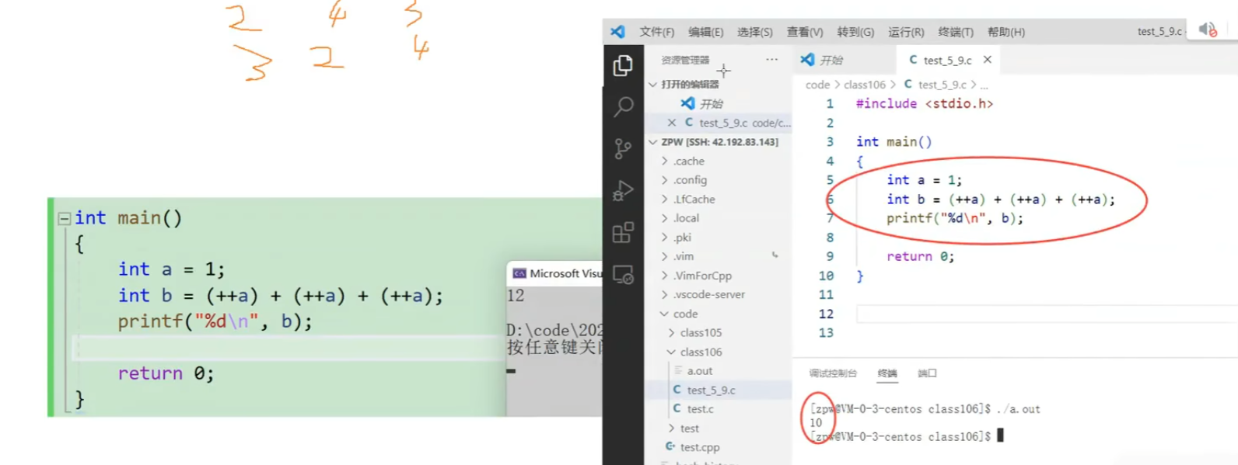

 |  |  | 同样的代码在VS环境下和linux环境下结果不一样

